상품제안서
드리온 15W고속분리형무선충전기 | 상품코드: F22909

 |  |  |  |  |  |  | 02-412-0044 | www.easy1.co.kr
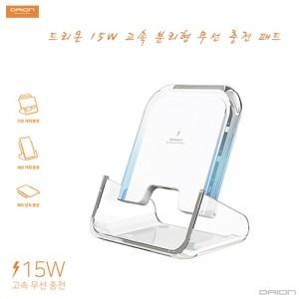

【상세/제작정보】 | 무선충전패드,거치무선충전패드,스마트폰거치대,분리형거치대,고속무선충전기,PD충전기

【인쇄/포장옵션】 | 풀칼라 / 포장지포장

【공급단가】 | 수량 | 100~ | 300~ | 500~ | 1,000~ | 3,000~
*VAT별도 | 단가 | 5,000원 | 4,920원 | 4,800원 | 4,680원 | 4,600원

【상품 URL】 | https://dev.easy1.co.kr:443/src/goods_detail.php?gdno=22909

